Φύλλο2
hf | D | L | k | ν
26 | 0.2 | 1300 | 0.0005 | 0.00000113
 |  | 0
 |  |  |  |  |  | επαλυθευση λογω f μικρη διαφορα
 | V |  | Q
 | 1.7598923497 |  | 0.055288648769 |  |  | 0.05529 | 3-4 | ΑΒ | 0.20000 | v1 | 1.76078 | 1300.00000 | RE1 | 311643.36153 | k1/D1 | 0.00250 | f1 | 0.02551 | 8573.23674 | h1 | 26.20697
 | 1.7598923497

 | Re | f | ΔΖ
 | 311485.37163 | 0.02551494307 | 27.996089185

 |  |  |  |  | 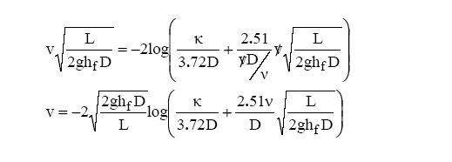 |  |  |  |  |  |  |  |  | Αγωγός μεταφοράς νερού μεταξύ δύο δεξαμενών έχει μήκος L = 5200m, D= 200mm και τραχύτητα k = 2mm. Η κατακόρυφη απόσταση μεταξύ των δύο δεξαμενών είναι Δz = 34 m. Κινηματική συνεκτικότητα νερού ν = 1.15 10-6 m2/s. Να ληφθούν υπόψη οι τοπικές απώλειες ενέργειας εισόδου αγωγού από δεξαμενή (εγκάρσια) και εισόδου αγωγού σε δεξαμενή.

 | 9.6868355312
 | 9.6868355312
 | Re | f | v
 | 1714484.1648 | 0.025015258002 | 832.64823788

 |  | 2926.3165706

 |  | -2100.661341

 |  |  |  |  |  |  |  |  |  |  | 2
 |  |  |  |  |  |  |  |  |  |  | 2
 |  |  |  |  |  |  |  |  |  |  | 2.5
 |  |  |  |  |  |  |  |  |  |  | 4
 |  |  |  |  |  |  |  |  |  |  | 10.5

